Schema
 | Skill-Effect Mapping Table Schema
 | No | 칼럼명 | 자료형 | 설명
 | - | //스킬이름 | - | 기획용 COMMENT
 | - | //효과설명 | - | 기획용 COMMENT
PK | 1 | id | int | 스킬-이펙트 매핑 테이블의 ID
FK | 2 | skill_id | int | 스킬 테이블(Skill_Table.xlsx)의 ID
FK | 3 | effect_id | int | 이펙트 테이블(Effect_Table.xlsx)의 ID
 |  | trigger | string[] | 효과 발동 트리거 (메모 참고)
 |  | delay | float | 효과 적용 딜레이
 |  | duration | float | 효과의 지속 시간
 |  | area_type | enum | 효과 적용 영역 (메모 참고)
 |  | area_center_type | enum | 효과 적용 영역의 기준점
 |  | area_value | float[] | 영역 값
 |  | param_key | string[] | 효과를 구성하는 매개 변수 (메모 참고)
 |  | param_value | float[] | 매개 변수 값 (인자 값)
FK |  | description | int | 스킬 설명 (String_Table.xlsx의 ID)
FK |  | icon | int | 아이콘 (Icon_Atlas_Table.xlsx의 ID)

 | 효과 적용 영역(area_type) 설명 |  |  | * area_value를 간략하게 v로 표현
 | 1 | DEFAULT | 기본값 | 영역을 따로 지정할 필요가 없는 경우에 사용 ex) 공격에 적중한 대상

 | 2 | AROUND | 주변 대상 | 캐릭터 주변 일정 거리 내의 대상에게 적용
 | 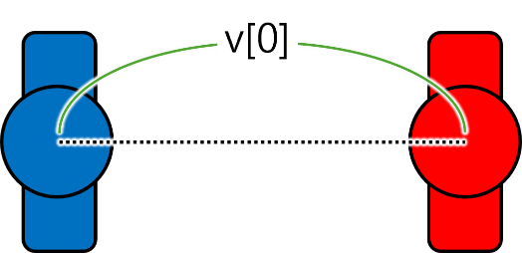 |  |  | v[0] : 거리

